상품제안서
다쓱 프리미엄 온도텀블러 600ml/800ml/1000ml | 상품코드: S44077

 |  |  |  |  |  |  | 02-713-8555 | www.synergygift.co.kr
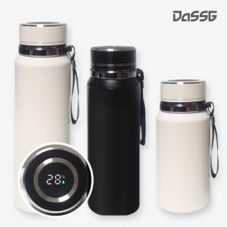 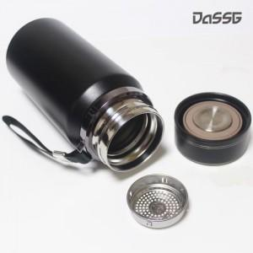 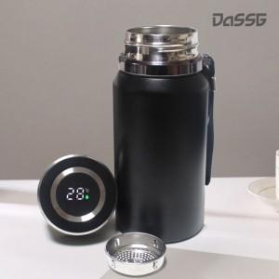

【상세/제작정보】

【인쇄/포장옵션】 | 실크, 레이저, DTF필름전사 / 포장지포장

【공급단가】 | 수량 | 50~ | 100~ | 300~ | 1,000~ | 3,000~
*VAT별도 | 600ml | 6,950원 | 6,800원 | 6,500원 | 6,250원 | 6,150원
 | 800ml | 8,200원 | 8,000원 | 7,700원 | 7,350원 | 7,250원
 | 1000ml | 9,450원 | 9,250원 | 8,850원 | 8,500원 | 8,350원

【상품 URL】 | https://www.synergygift.co.kr:443/src/goods_detail.php?gdno=44077

